Hoja 1
 | PRUEBA DE FORM DOCTORES
NOMBRE DE LA PRUEBA | DESCRIPCION DE LA PRUEBA | IMAGEN DE LA PRUEBA
Validacion input nombre | 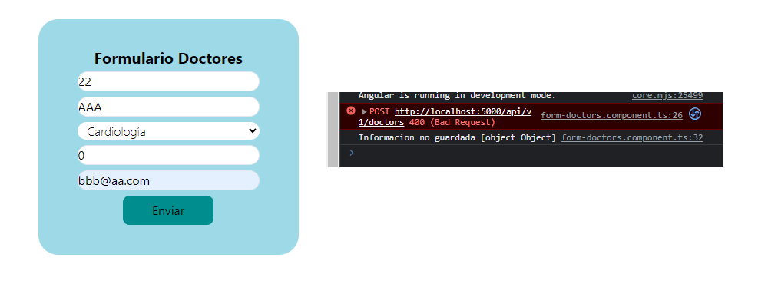 Se valida para ver si el input de nombre recibe las propiedades correctas
Validacion input apellido |  Se valida para ver si el input de apellido recibe las propiedades correctas
Validacion lista especialidades | Se valida para ver si el select de especialidades recibe las propiedades correctas Se muestra las especialidades, la que se seleccione es un string si o si | 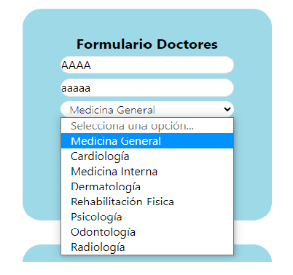
Validacion consultorio | Se muestra que es tipo number por lo tanto solo permite poner numeros | 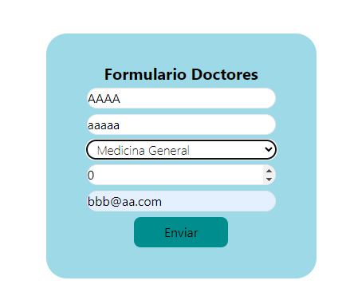
Validacion email | Se ingresa un simple string vemos que muestra error porque no tiene formato que debe llevar un e-mail | 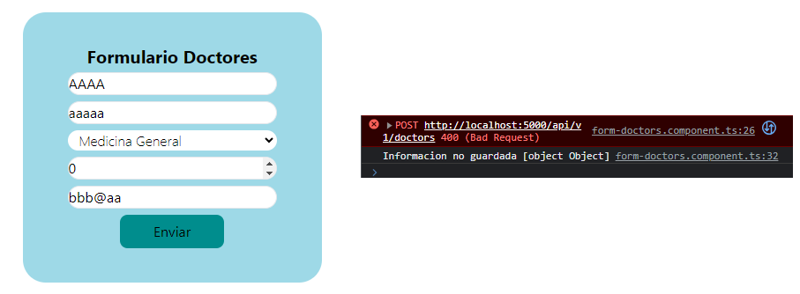
Validacion de la ruta get para obtener informacion | 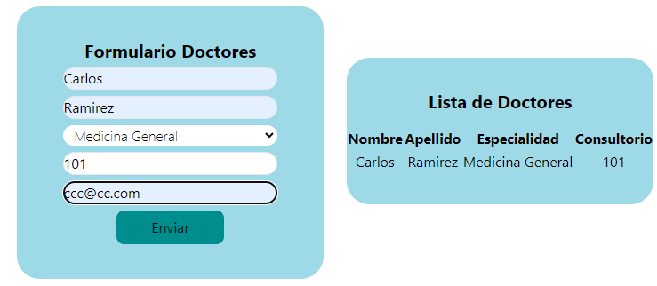 Se ingresa la información correctamente para verificar que cuando se oprime el boton de enviar se actualiza automaticamente la informacion en la tabla

 | PRUEBA DE FORM PACIENTES
NOMBRE DE LA PRUEBA | DESCRIPCION DE LA PRUEBA | IMAGEN DE LA PRUEBA
Validacion input nombre | Se valida para ver si el input de nombre recibe las propiedades correctas | 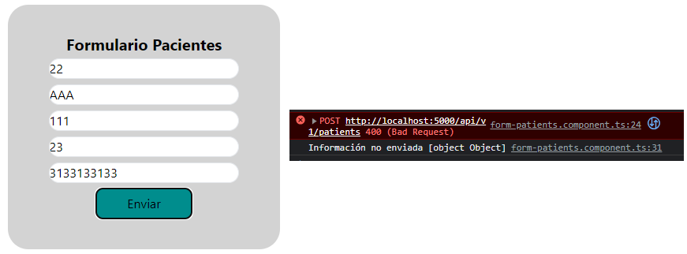
Validacion input apellido | Se valida para ver si el input de apellido recibe las propiedades correctas | 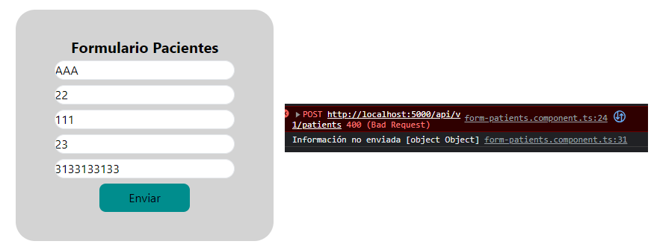
Validacion numero de documento de paciente | Se valida que es un string debido a que es un numero no operable, debido a esto, si yo escribo numeros los toma como un string | 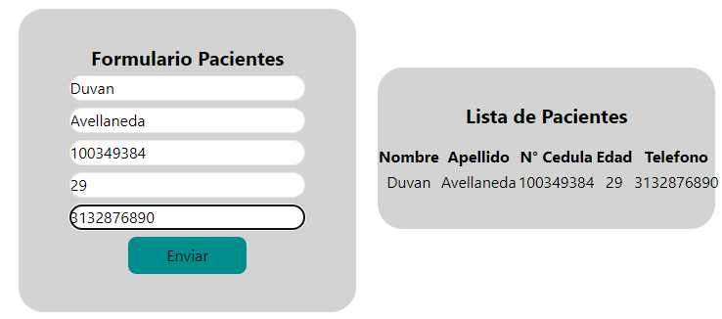
Validacion edad | Se muestra que es tipo number por lo tanto solo permite ingresar numeros | 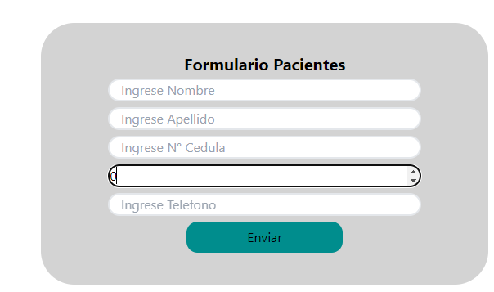
Validacion telefono | Se ingresa un numero de telefono pero teniendo en cuenta que es un string ya que no es un numero operable

 | PRUEBA DE FORM CITAS MEDICAS
NOMBRE DE LA PRUEBA | DESCRIPCION DE LA PRUEBA | IMAGEN DE LA PRUEBA
Validacion input documento paciente | Se ingresa un numero de documento pero teniendo en cuenta que es un string ya que no es un numero operable
Validacion desplegable especialidades | Se valida para ver si el select de especialidades recibe las propiedades correctas Se muestra las especialidades, la que se seleccione es un string si o si | 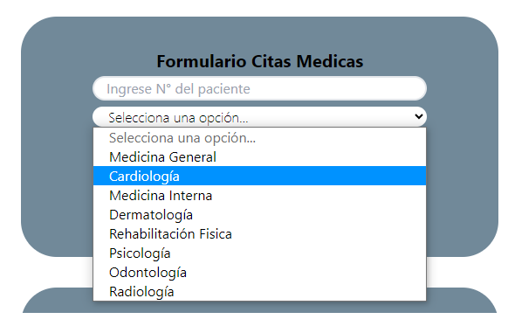
Validacion nombre del doctor | Se valida que sea un string y además se realiza consulta para traer los doctores de acuerdo a la especialidad elegida | 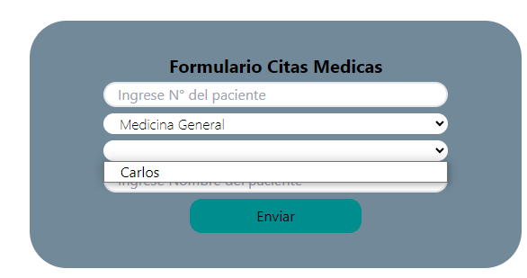
Validacion nombre del paciente | Se valida que sea un string que solamente permite recibir nombres

